2024_01_data
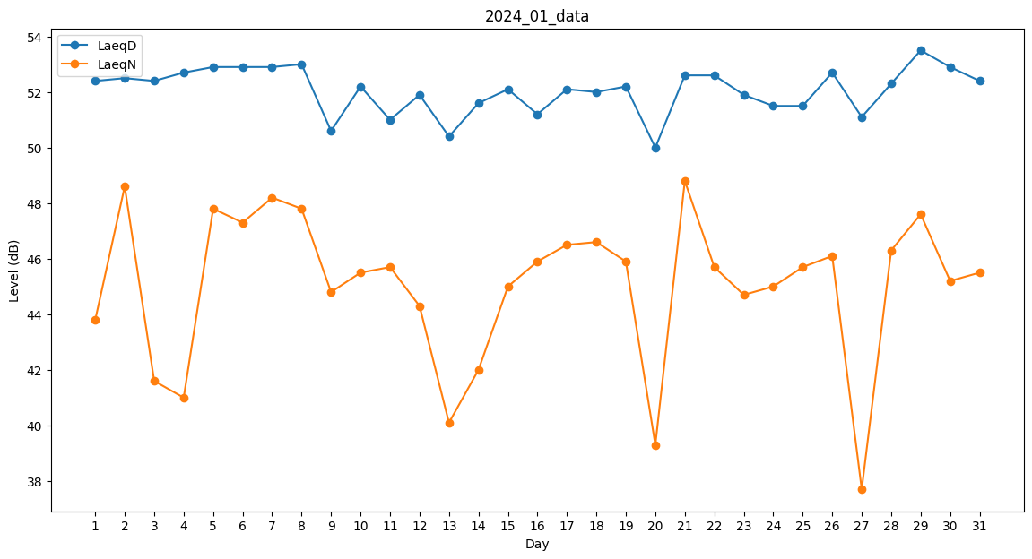
Day | LaeqD | LaeqN
1 | 52.4 | 43.8
2 | 52.5 | 48.6
3 | 52.4 | 41.6
4 | 52.7 | 41
5 | 52.9 | 47.8
6 | 52.9 | 47.3
7 | 52.9 | 48.2
8 | 53 | 47.8
9 | 50.6 | 44.8
10 | 52.2 | 45.5
11 | 51 | 45.7
12 | 51.9 | 44.3
13 | 50.4 | 40.1
14 | 51.6 | 42
15 | 52.1 | 45
16 | 51.2 | 45.9
17 | 52.1 | 46.5
18 | 52 | 46.6
19 | 52.2 | 45.9
20 | 50 | 39.3
21 | 52.6 | 48.8
22 | 52.6 | 45.7
23 | 51.9 | 44.7
24 | 51.5 | 45
25 | 51.5 | 45.7
26 | 52.7 | 46.1
27 | 51.1 | 37.7
28 | 52.3 | 46.3
29 | 53.5 | 47.6
30 | 52.9 | 45.2
31 | 52.4 | 45.5

